ASBU.İAŞ.01

ANKARA SOSYAL BİLİMLER ÜNİVERSİTESİ
Strateji Geliştirme Daire Başkanlığı

 |  |  | Döküman Numarası: |  | İAŞ-001
 |  |  | İlk Yayın Tarihi:
 |  |  | Revizyon Tarihi:
 |  |  | Revizyon No:
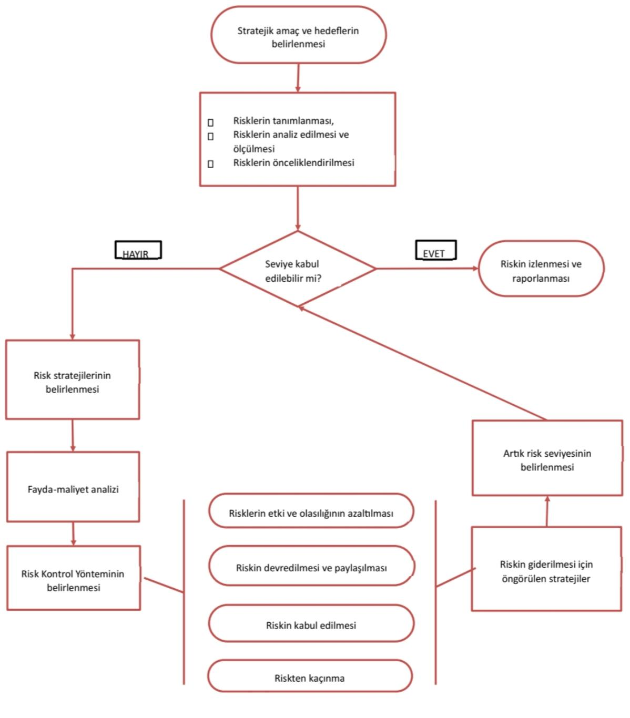
Sorumlular | Risk Yönetim Süreci İş Akış Şeması |  |  |  | Doküman

Strateji Geliştirme Daire Başkanlığı |  |  |  |  | Kurumsal hedeflere ulaşmayı engelleyebilecek risklerin tespit edilerek uygun kontrol yöntemleriyle yönetilmesi

Harcama Birimleri |  |  |  |  | Tanımlanan risklerin analiz edilme, stratejilere bağlanma ve raporlanma süreçlerinin tamamlanma oranı

Strateji Geliştirme Daire Başkanlığı |  |  |  |  | Risklerin tanımlanması, analiz edilmesi, kontrol yöntemlerinin belirlenmesi ve izleme sonuçlarının raporlanması

Üst Yönetici |  |  |  |  | Belirlenen risk stratejilerinin ve analiz sonuçlarının onaylanarak birimlere duyurulmasını sağlayan resmi yazı

Üst Yönetici |  |  |  |  | Stratejik hedefler doğrultusunda hazırlanan ilk risk tespit ve ön değerlendirme çalışma dökümü

Strateji Geliştirme Daire Başkanlığı |  |  |  |  | Analiz ve fayda-maliyet çalışmaları sonucunda kesinleşmiş, üst yönetim onaylı risk kontrol ve eylem planı

Üst Yönetici |  |  |  |  | Uygulanan stratejilerin izleme sonuçlarını içeren ve kurum hafızasına alınan resmi risk yönetim dosyası

Strateji Geliştirme Daire Başkanlığı

HAZIRLAYAN |  |  |  |  | ONAYLAYAN

Adres: | Hükümet Meydanı No: 2 06050 Ulus, Altındağ/ANKARA | Telefon |  | 0312 596 44 44-45
 |  | İnternet Adresi |  | www.asbu.edu.tr
 |  | E-Posta |  | bilgi@asbu.edu.tr

